Прайс
Москва: тел.: +7(495) 505-54-49, тел.: +7(915) 318-72-25 (Кристина) тел.: +7(961) 206-14-57 Skype: karavanmoscow Оптовый склад г. Москва: ул. Дмитровское шоссе 157 БЦ "Гефест" стр. 5 Сочи: тел.: +7(918) 600 93 98 (Основной склад) тел.: +7(918) 400 81 03 (Карина) Skype: karavanmarket Основной оптовый склад: г. Адлер, ул. Просвещения 118 б, рядом с Ж/Д Вокзалом Оптовый магазин: г.Сочи, Краснодарское кольцо, рынок Авангард Розничный магазин: г. Адлер, ул. Ленина 10, ТК "Славутич" Геленджик: тел.: +7(918) 353 21 20 Оптовый склад г. Геленджик, ул.Тельмана, 146 (территория "Стройторг") По всем вопросам обращаться на электронный адрес karavanmarket@mail.ru |  |  | ПРАЙС-ЛИСТ на 04.05.2018 |  |  | Для того чтобы сделать заказ: Необходимо в поле "Количество к заказу" на против нужного товара, ввести необходимое количество товара. Сумма заказа рассчитывается автоматически, и выводится в поле "Сумма заказа" на желтом фоне. Затем отправить файл на адрес karavanmarket@mail.ru

 |  |  |  |  | Сумма заказа: | 0

Фото | Артикул | Наименование товаров | Страна | Цена | Количество к заказу
 |  | Табуреты, столики
 |  | Столики
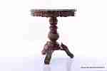 | NK133 | NK133 Стол резной Описание: | f0a40b70-8089-11e0-9e89-6cf049cdcbca | 4850 | 0
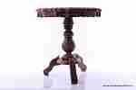 | NK1332 | NK1332 Стол резной Описание: | f0a40b70-8089-11e0-9e89-6cf049cdcbca | 5780 | 0
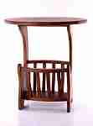 | T1621 | T1621 Столик журнальный Описание: | 42869d7c-808c-11e0-9e89-6cf049cdcbca | 3560 | 0
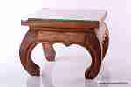 | RS374 | RS374 Столик с резной столешницей Слон Описание: | 42869d7c-808c-11e0-9e89-6cf049cdcbca | 4324 | 0
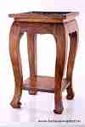 | RS511 | RS511 Столик с резной столешницей Слоны Описание: | 42869d7c-808c-11e0-9e89-6cf049cdcbca | 7266 | 0
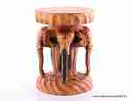 | RS473 | RS473 Тумба Слоны 16" Описание: | 42869d7c-808c-11e0-9e89-6cf049cdcbca | 4450 | 0
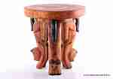 | RS472 | RS472 Столик на кошках Описание: | 42869d7c-808c-11e0-9e89-6cf049cdcbca | 5950 | 0
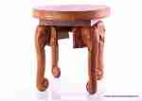 | RS471 | RS471 Столик на хоботах Описание: | 42869d7c-808c-11e0-9e89-6cf049cdcbca | 5950 | 0
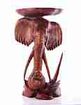 | 2HAI11 | 2HAI11 Голова слона с полкой 80см (суар) Описание: | f6b30588-8089-11e0-9e89-6cf049cdcbca | 12700 | 0
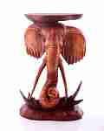 | HAI02 | HAI02 Голова слона с полкой 60см. Описание: | f6b30588-8089-11e0-9e89-6cf049cdcbca | 9600 | 0
 | KA2204 | KA2204 Столик-колонна Описание: | 42869d7c-808c-11e0-9e89-6cf049cdcbca | 15120 | 0
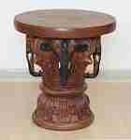 | T1629 | T1629 Тумба слоны 25" Описание: | 42869d7c-808c-11e0-9e89-6cf049cdcbca | 12250 | 0
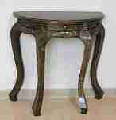 | T1674 | T1674 Стол-консоль с ящиком Описание: | 42869d7c-808c-11e0-9e89-6cf049cdcbca | 14350 | 0
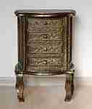 | T16712 | T16712 Комод-консоль Описание: | 42869d7c-808c-11e0-9e89-6cf049cdcbca | 14800 | 0
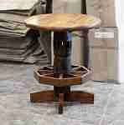 | T41 | T41 Стол тиковый Описание: | 42869d7c-808c-11e0-9e89-6cf049cdcbca | 23000 | 0

 |  | Стулья, табуреты
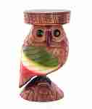 | RS5010-5 | RS5010-5 Табурет Описание: | 42869d7c-808c-11e0-9e89-6cf049cdcbca | 3580 | 0
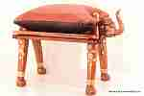 | E2 | E2 Стул Слон с подушкой Описание: | f0a40b70-8089-11e0-9e89-6cf049cdcbca | 4500 | 0
 | RS5013 | RS5013 Табурет Слон Описание: | 42869d7c-808c-11e0-9e89-6cf049cdcbca | 1980 | 0
 | RS473 | RS473 Тумба Слоны 16" Описание: | 42869d7c-808c-11e0-9e89-6cf049cdcbca | 4450 | 0
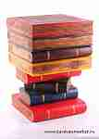 | RS4712 | RS4712 Табурет Книги с тайником цветной Описание: | 42869d7c-808c-11e0-9e89-6cf049cdcbca | 4350 | 0
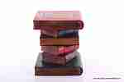 | KA2201 | KA2201 Табурет Книги 12 Описание: | 42869d7c-808c-11e0-9e89-6cf049cdcbca | 2150 | 0
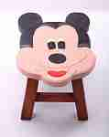 | R1535-7 | R1535-7 Табурет детский Описание: | 42869d7c-808c-11e0-9e89-6cf049cdcbca | 650 | 0
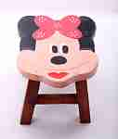 | R1535-8 | R1535-8 Табурет детский Описание: | 42869d7c-808c-11e0-9e89-6cf049cdcbca | 650 | 0
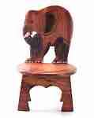 | RS4015-2 | RS4015-2 Стул детский со спинкой Описание: | 42869d7c-808c-11e0-9e89-6cf049cdcbca | 2450 | 0
 | RS4015-3 | RS4015-3 Стул детский со спинкой Описание: | 42869d7c-808c-11e0-9e89-6cf049cdcbca | 2450 | 0
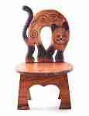 | RS4015-4 | RS4015-4 Стул детский со спинкой Описание: | 42869d7c-808c-11e0-9e89-6cf049cdcbca | 2450 | 0
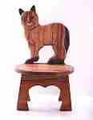 | RS4015-5 | RS4015-5 Стул детский со спинкой Описание: | 42869d7c-808c-11e0-9e89-6cf049cdcbca | 2450 | 0
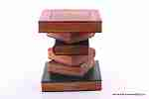 | KA2202 | KA2202 Табурет Книги 16 Описание: | 42869d7c-808c-11e0-9e89-6cf049cdcbca | 3080 | 0
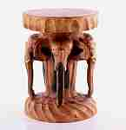 | KA2211 | KA2211 Табурет Головы слонов Описание: | 42869d7c-808c-11e0-9e89-6cf049cdcbca | 5530 | 0
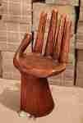 | ARY4 | ARY4 Стул-рука большой Описание: | f6b30588-8089-11e0-9e89-6cf049cdcbca | 7600 | 0
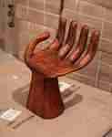 | ARY3 | ARY3 Стул-рука малый Описание: | f6b30588-8089-11e0-9e89-6cf049cdcbca | 3168 | 0
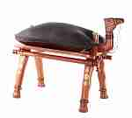 | C2 | C2 Табурет с подушкой Верблюд Описание: | f0a40b70-8089-11e0-9e89-6cf049cdcbca | 4500 | 0
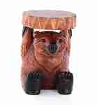 | T1626 | T1626 Табурет медведь Описание: | 42869d7c-808c-11e0-9e89-6cf049cdcbca | 3950 | 0
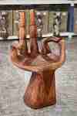 | 17ARY1 | 17ARY1 Стул-рука большой Описание: | f6b30588-8089-11e0-9e89-6cf049cdcbca | 7600 | 0
 | 17ARY2 | 17ARY2 Стул-рука большой Описание: | f6b30588-8089-11e0-9e89-6cf049cdcbca | 7600 | 0

 |  |  |  |  | Сумма заказа: | 0

